Sheet1
相思湖校区公共儿童游乐区建设项目户外改造清单报价表
一期
序号 | 项目名称 | 项目名称及项目特征描述 | 参考图 | 数量 | 单位 | 单价 | 总价
1 | 大型拓展设备 | 1.规格：13.8mx10mx7.8m。 2.材质与部件详细要求 （1）设备材质选用钢、绳网，主要结构要求采用钢管材料，所用材料均无毒，并做防锈（防腐）、防静电、抗紫外线处理。 （2）立柱类、支杆类、爬梯类使用主要结构要求采用符合GB/T3091-2015要求的钢管，焊接采用氩弧焊及CO2气体保护焊（符合GB/T8810－1995要求），用户外环保聚胺酯静电粉末喷涂，钢管规格和壁厚选择应保证强度要求，强度系数不低于5；紧固件采用304不锈钢，并有安全防护和放拆卸措施。 （3）绳网类：绳网绳子采用航海船用缆绳，中芯为镀铬钢丝外套胶管（不少于6股），钢丝均匀分布，网绳编织采用专用绳扣连接，间距均匀，可长期使用不变形。 （4）围栏材质：镀锌管，表面采用聚胺酯静电粉末喷涂。 （5）五金零件选用镀锌铝制扣件，304不锈钢异性S勾、半圆头、平头螺丝，防盗防拆卸。 3.安全要求：整体设计时，保证成年人能够在设备内协助儿童使用，完工后所有焊接平滑，器材的任何可以接触部分无坚硬或尖锐部分，同时充分考虑安全距离。除上述功能性器械外，提供警示牌，明确标明使用者年龄段以及注意事项。 4.在制作安装前需提交确切的方案图纸给我校确认后实施。 | 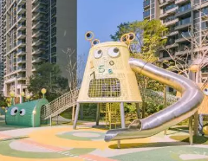 | 1 | 套
2 | 沙池 | 1.规格：3*3m 2.材质采用黄金细沙及EPDM颗粒地垫围边，色彩能保持长久，饰面美观大方。 3.在制作安装前需提交确切的方案图纸给我校确认后实施。 | 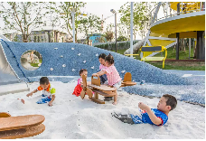 | 1 | 项
3 | 定制土坡钻洞 | 1.规格：5*3.5m 2.堆坡，护坡处理，不锈钢钻洞，土坡植草。 3.在制作安装前需提交确切的方案图纸给我校确认后实施。 | 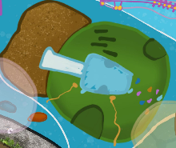 | 1 | 套
4 | 定制造型遮阳设备 | 1.规格：2*2m 2.设备材质选用钢、透明耐力窗板贴幻彩膜、主要结构要求采用钢管材料，所用材料均无毒，并做防锈（防腐）、防静电、抗紫外线处理； 3.立柱类、支杆类、爬梯类、使用钢管的部件采用符合GB/T3091-2015要求的钢管，焊接采用氩弧焊及CO2气体保护焊（符合GB/T8810－1995要求），用户外环保聚胺酯静电粉末喷涂，钢管规格和壁厚选择应保证强度要求，强度系数不低于5；紧固件采用304不锈钢，并有安全防护和放拆卸措施； 4.在制作安装前需提交确切的方案图纸给我校确认后实施。 | 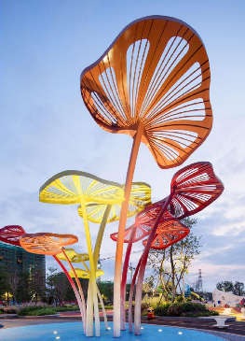 | 1 | 套
5 | 附属设施基础 | 1.规格：150㎡ 2.拆除清运设计范围原场地不保留的物件，重新夯实基础，回填碎石、田地或者山地土，结合设计硬化。 |  | 1 | 项
合计 |  |  |  |  |  |  | 0.00

